Captain Easy Case Order Form
 | Captain Easy Case Order Form

 | Haubencase |  |  | Deckelcase
 | 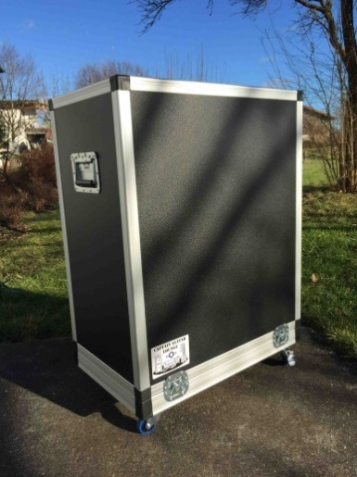 Bild Haubencase |  | 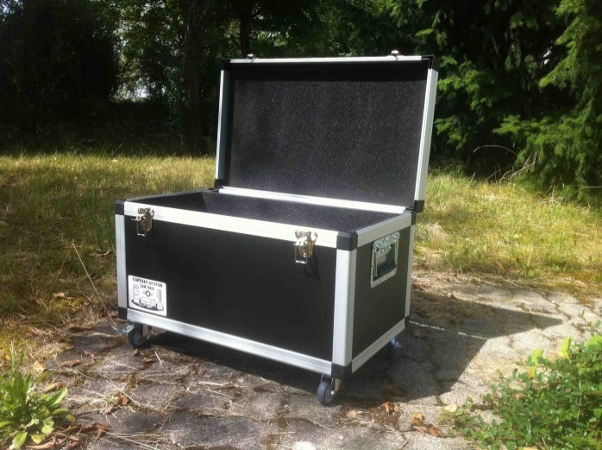 | Bild Deckelcase

 | Haubencase |  | 45.00 € | 1
 | Deckelcase |  | 30.00 € |  | 30.00 €

 | Fixkosten Material | Arbeit | Höhe | Länge | Tiefe | BT zu H
 | 30.00 € | - € | 0.90 € | 1.26 € | 1.26 € | 1.40 €
 |  | Innenmaße (in cm)
 |  | Länge |  |  | 50
 |  | Höhe |  |  | 40
 |  | Tiefe |  |  | 25

 | Little Blue Wonder Weichgummirollen
 |  |  | 37.00 € | FALSE | - €

 | Extras:
 |  |  |  |  | - €
 |  |  |  |  | - €
 |  |  |  |  | - €

 |  | Endpreis: |  |  | 285.00 €

Kundendaten |  |  |  |  |  | v1.2
 | Name |  |  | Kd.Nr.
 | Vorname |  |  | Re.Nr.
 | Straße
 | PLZ/Ort

